Course Overview
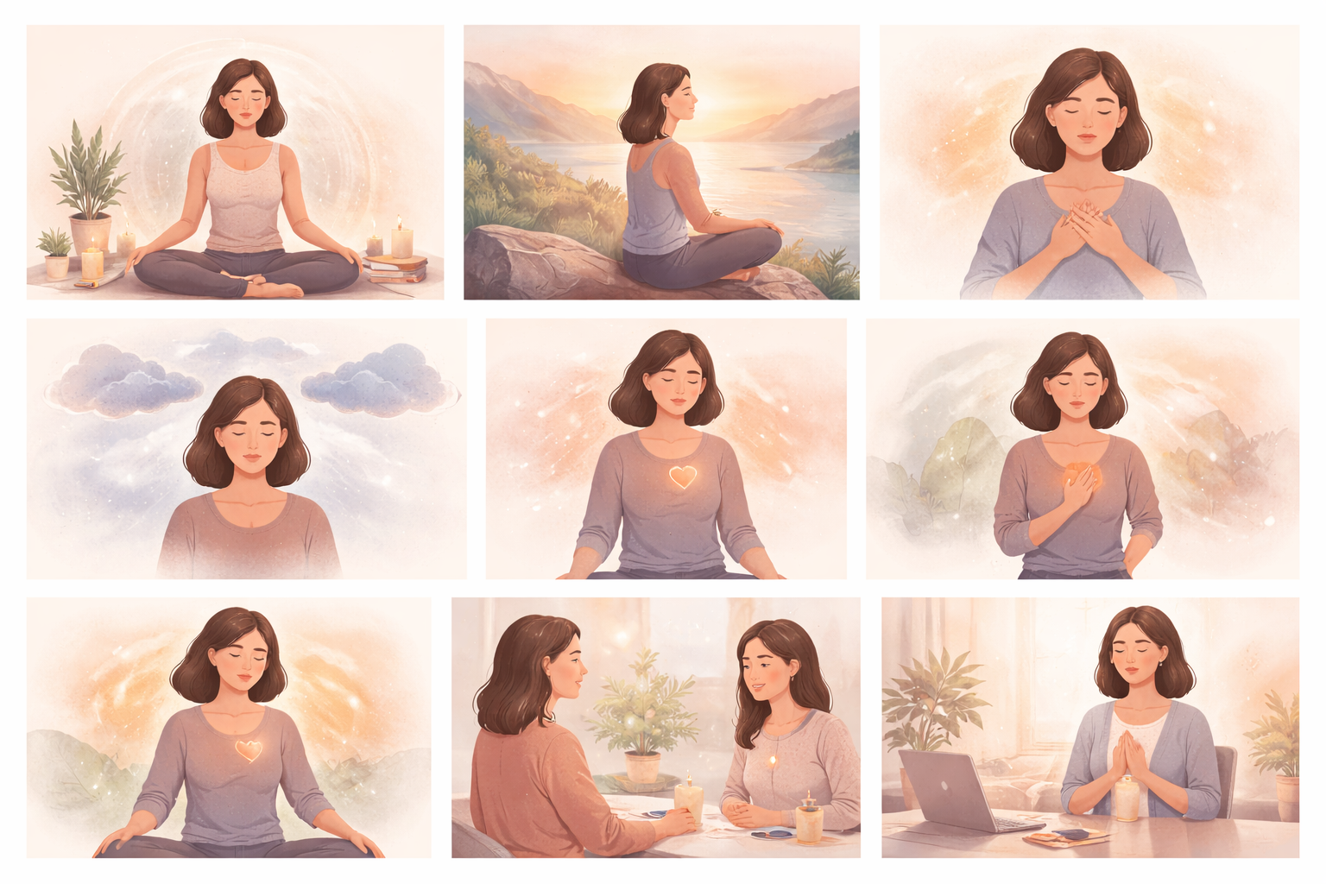
Course Title | Day | Target Audience | Estimated Duration (minutes) | Learning Goal (1 sentence) | Category
Στιγμές ενσυνείδητου διαλογισμού | 7 | Εκπαιδευόμενες γυναίκες | x | Δώστε στον εαυτό σας χώρο να επιβραδύνει και να επανασυνδεθεί μέσα από μια καθοδηγούμενη διαδρομή ενσυνειδητότητας. Καλλιεργήστε την εσωτερική σας δύναμη και επίγνωση, ώστε να προσεγγίζετε κάθε απόφαση και αλληλεπίδραση με καθαρότητα και αυτοπεποίθηση.

